№3220
№3220組立作業標準書≪ＡⅠＱＥ－２３－００≫ | page 1/2
№3220 製品組立作業
材 料

№３２２０ 本体
帯電防止備長炭
下あごヒモ
天頂シール
Ｋ型内装 Ｉ３１７光

帯電防止備長炭
上あごヒモ Ｃ平
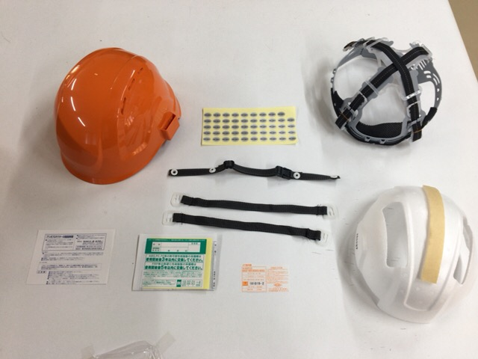

アンボ用取説
№３３２０ 検定ラベル
ヘルメット取説
№105 ライナー天頂

№3220組立作業標準書≪ＡⅠＱＥ－２３－００≫ | page2/2
№3220 製品組立作業
作 業
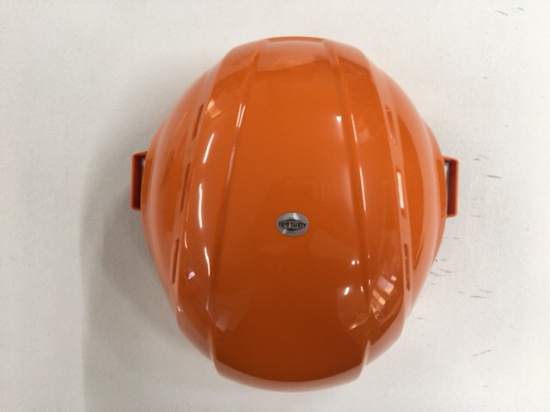
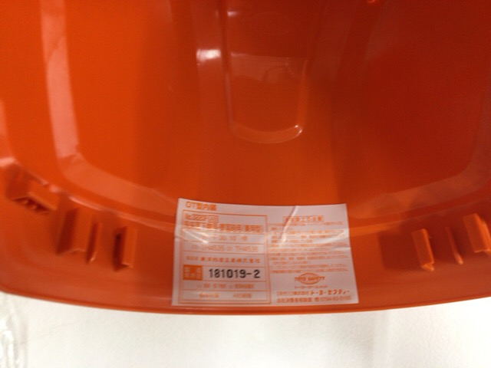

天頂シールを貼る
検定ラベルシールを貼る
※ 帽体後内側淵から２mm±２の間に貼る
※ 注 検定ラベルが適切である
※ 注 ﾛｯﾄが適切である

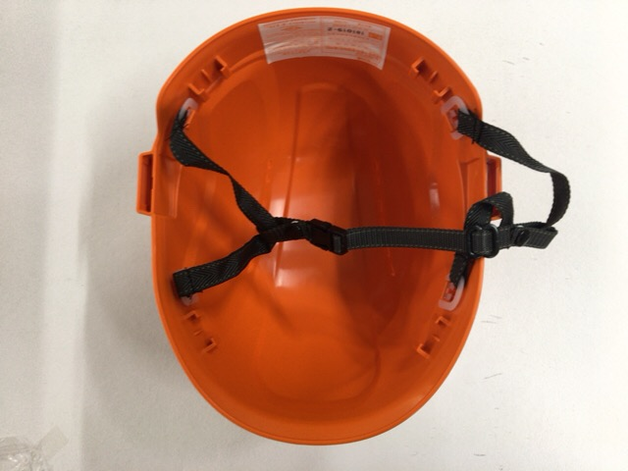
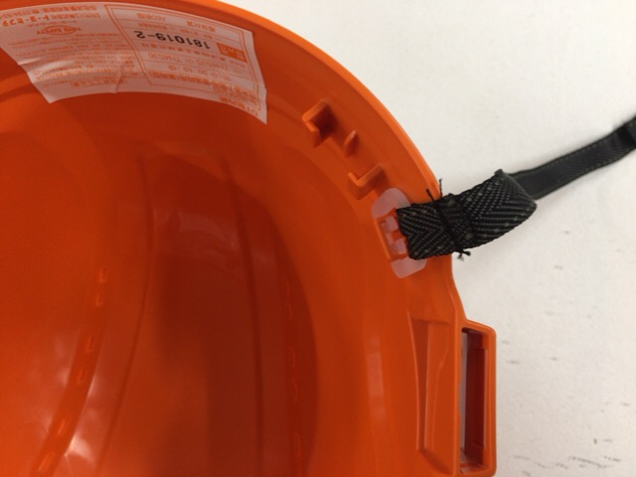

上あごひもを取り付ける
※ カット側を内側にする

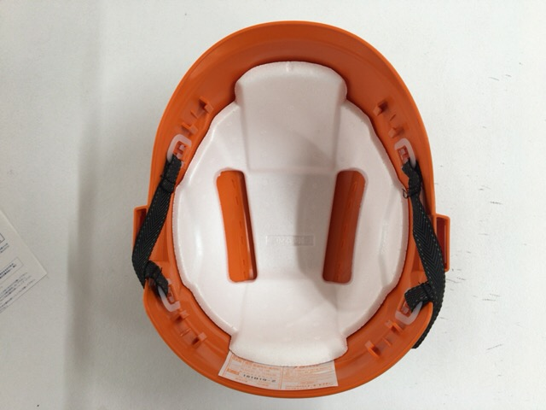
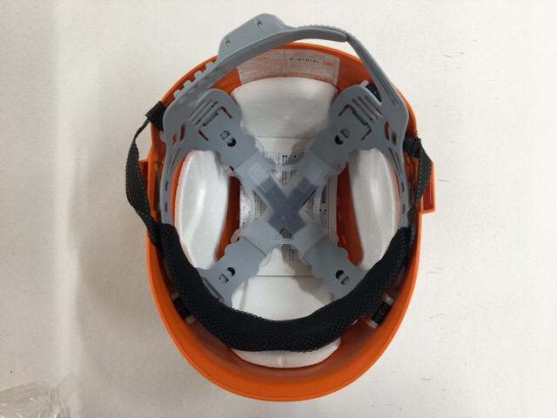

スチロールを取り付ける
※ 方向注意
取説２枚を入れ
内装を取り付けて完成
※ 方向注意

